Om blanketten
Tekniska tips

 | Gör textrutorna större så att all text blir synlig genom att antingen: a) dra i skiljelinjen mellan två rader för att göra raden tjockare eller b) högerklicka på en rad i mitten av en textruta för att infoga en likadan rad ovanför den markerade | 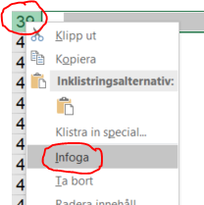 a) b)

 | Förstora sidan genom att zooma in Använd plus- och minustecknet i nedre högra hörnet i Excel för att zooma in och zooma ut.

